Анкета_Пром
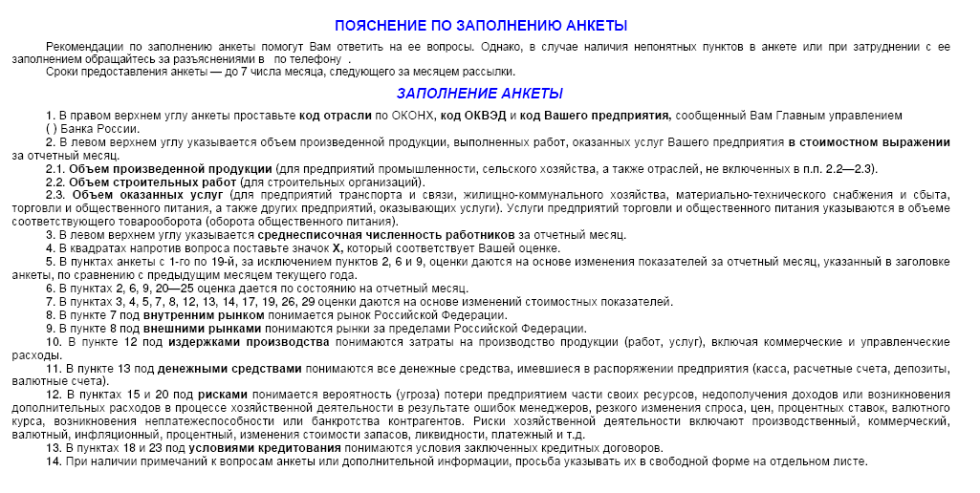
ЦЕНТРАЛЬНЫЙ БАНК РОССИЙСКОЙ ФЕДЕРАЦИИ (БАНК РОССИИ)
Отделение Республика Крым

 |  |  |  |  | МОНИТОРИНГ ПРЕДПРИЯТИЙ |  |  |  | Просьба вернуть анкету до 06 сентября 2019
 |  |  |  | Август 2019
Объем произведенной продукции, работ, услуг тыс.руб. |  |  |  |  |  |  |  | Код ОКВЭД
Среднесписочная численность работников, человек |  |  |  |  |  |  |  | Код предприятия

1.Как по Вашему мнению изменилась эк. конъюнктура в отрасли |  | 11.Как изменились цены на Вашу готовую продукцию |  |  |  | 22.Как Вы оцениваете влияние обеспеченности оборотными средствами
 | улучшилась |  | увеличились |  |  |  | значительное
 | не изменилась |  | не изменились |  |  |  | умеренное
 | ухудшилась |  | уменьшились |  |  |  | слабое
 | не знаю | 12.Как изменились издержки производства |  |  |  |  | отсутствует
2.Как Вы оцениваете экономическое положение Вашего предприятия |  |  | увеличились |  |  | 23.Как Вы оцениваете влияние условий кредитования
 | хорошее |  | не изменились |  |  |  | значительное
 | удовлетворительное |  | уменьшились |  |  |  | умеренное
 | плохое | 13.Как изменился объем денежных средств, которыми Вы располагали |  |  |  |  | слабое
3.Как Вы оцениваете изменение объема производства |  |  | увеличился |  |  |  | отсутствует
 | увеличился |  | не изменился |  |  | 24.Как Вы оцениваете влияние просроченной дебиторской задолженности
 | не изменился |  | уменьшился |  |  |  | значительное
 | уменьшился | 14.Как изменилась величина просроченной кредиторской |  |  |  |  | умеренное
 | отсутствовал | задолженности |  |  |  |  | слабое
4.Как Вы оцениваете изменение объема отгруженной продукции |  |  | увеличилась |  |  |  | отсутствует
 | увеличился |  | не изменилась |  |  | 25.Как повлияло изменение валютного курса рубля на хозяйственную
 | не изменился |  | уменьшилась |  |  | деятельность Вашего предприятия
 | уменьшился |  | отсутствует |  |  |  | позитивно
 | отсутствуют | Факторы, воздействующие на производство |  |  |  |  | не повлияло
5.Как Вы оцениваете изменение запасов готовой продукции |  | 15.Как по Вашему мнению изменились риски хоз. деятельности |  |  |  |  | негативно
 | увеличились |  | увеличились |  |  | Ваши ожидания на ближайшую перспективу
 | не изменились |  | не изменились |  |  | 26.Как изменится в следующие 3 месяца объем производства продукции
 | уменьшились |  | уменьшились |  |  |  | увеличится
 | отсутствуют |  | не знаю |  |  |  | не изменится
6.Как Вы оцениваете уровень запасов готовой продукции |  | 16.Как изменился спрос на продукцию отрасли |  |  |  |  | уменьшится
 | избыточные |  | увеличился |  |  | 27.Как изменится в следующие 3 месяца спрос на продукцию предприятия
 | достаточные |  | не изменился |  |  |  | увеличится
 | недостаточные |  | уменьшился |  |  |  | не изменится
 | отсутствуют | 17.Как изменилась обеспеченность оборотными средствами |  |  |  |  | уменьшится
7.Как изменился объем заказов на Вашу продукцию на внутр. рынке |  |  | улучшилась |  |  | 28.Как изменятся в следующие 3 месяца цены на готовую
 | увеличился |  | не изменилась |  |  | продукцию предприятия
 | не изменился |  | ухудшилась |  |  |  | увеличатся
 | уменьшился | 18.Как по Вашему мнению изменились условия кредитования |  |  |  |  | не изменятся
 | отсутствуют |  | улучшились |  |  |  | уменьшатся
8.Как изменился объем заказов на Вашу продукцию на внешнем рынке |  |  | не изменились |  |  | 29.Как изменится в следующие 3 месяца потребность в заемных ресурсах
 | увеличился |  | ухудшились |  |  |  | увеличится
 | не изменился | 19.Как изменилась величина просроченной дебиторской задолженности |  |  |  |  | не изменится
 | уменьшился |  | увеличилась |  |  |  | уменьшится
 | отсутствуют |  | не изменилась |  |  |  | отсутствует
9.Как Вы оцениваете обеспеченность Вашего производства заказами |  |  | уменьшилась |  |  | 30.Как изменится в следующие 3 месяца численность занятых
 | высокая |  | отсутствует |  |  |  | увеличится
 | удовлетворительная | 20.Как Вы оцениваете влияние рисков хозяйственной деятельности |  |  |  |  | не изменится
 | низкая |  | значительное |  |  |  | уменьшится
 | отсутствуют |  | умеренное
10.Как изменился уровень загрузки производственных мощностей |  |  | слабое |  |  | 31. Какая для Вас максимально допустимая ставка по кредиту
 | увеличился |  | отсутствует |  |  | сроком до года? |  |  |  | %
 | не изменился | 21.Как Вы оцениваете влияние спроса
 | уменьшился |  | значительное |  |  | 32. Какая для Вас минимально допустимая ставка по депозиту
 |  |  | умеренное |  |  | сроком до года? |  |  |  | %
 |  |  | слабое
 |  |  | отсутствует

